2.Pivot VC
Count of ชื่อโครงการ / การดำเนินงาน | Column Labels
Row Labels | 2563 | (blank) | Grand Total | หมายเหตุ การประเมินความสอดคล้องของโครงการกับปัจจัยเป็นการดำเนินการเบื้องต้น สำหรับใช้เป็นข้อมูลประกอบการจัดทำโครงการสำคัญ
050402V03 | 2 |  | 2
050402F0301 | 1 |  | 1
050402F0303 | 1 |  | 1
050402F0302
050402V01
050402F0101
050402F0102
050402F0103
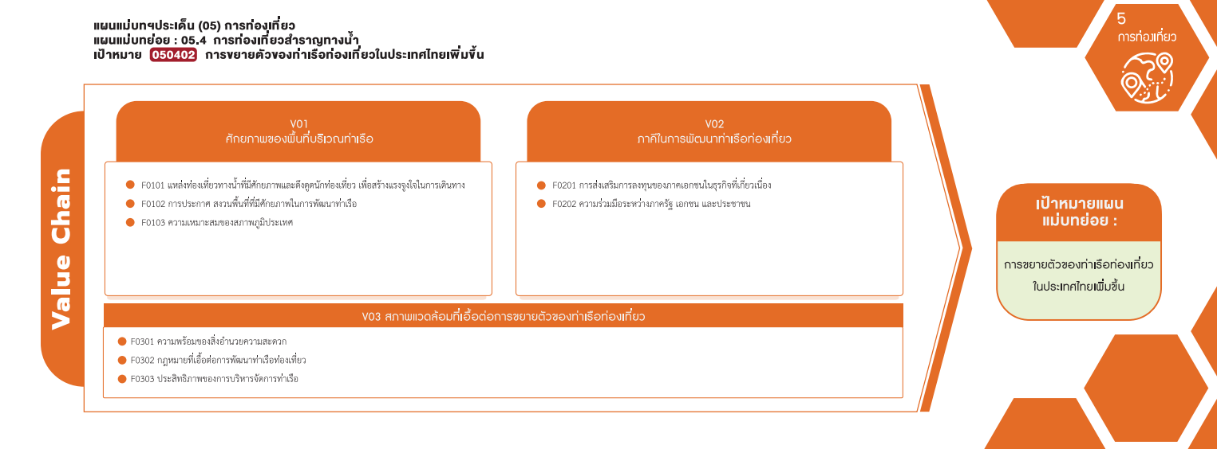
050402V02
050402F0201
050402F0202
Grand Total | 2 |  | 2

(1 โครงการ)
(1 โครงการ)
รวม 2 โครงการ

4.รวม
รหัสโครงการ | ชื่อโครงการ / การดำเนินงาน | ชื่อโครงการ / การดำเนินงาน | ปีงบประมาณที่ได้รับเงินจัดสรร | หน่วยงานระดับกรมหรือเทียบเท่า | หน่วยงานระดับกระทรวงหรือเทียบเท่า | ประเภทโครงการ | องค์ประกอบ | ปัจจัย
กบ0022-63-0003 | ปรับปรุงท่าเทียบเรือโดยสารท่องเที่ยวคลองจิหลาดเพื่อรองรับการขยายตัวด้านการท่องเที่ยวอันดามัน | ปรับปรุงท่าเทียบเรือโดยสารท่องเที่ยวคลองจิหลาดเพื่อรองรับการขยายตัวด้านการท่องเที่ยวอันดามัน | 2563 | กรมโยธาธิการและผังเมือง | กระทรวงมหาดไทย |  | 050402V03 | 050402F0301
สต02.57-63-0004 | พัฒนาท่าเทียบเรือเพื่อการท่องเที่ยว | พัฒนาท่าเทียบเรือเพื่อการท่องเที่ยว | 2563 | สำนักงานปลัดกระทรวงการท่องเที่ยวและกีฬา | กระทรวงการท่องเที่ยวและกีฬา |  | 050402V03 | 050402F0303
จากข้อมูลในระบบไม่มีโครงการที่เชื่อมโยงกับองค์ประกอบและปัจจัยเหล่านี้
 |  |  |  |  |  |  | 050402V01 | 050402F0101
 |  |  |  |  |  |  | 050402V01 | 050402F0102
 |  |  |  |  |  |  | 050402V01 | 050402F0103
 |  |  |  |  |  |  | 050402V02 | 050402F0201
 |  |  |  |  |  |  | 050402V02 | 050402F0202
 |  |  |  |  |  |  | 050402V03 | 050402F0302

